ejercicio1
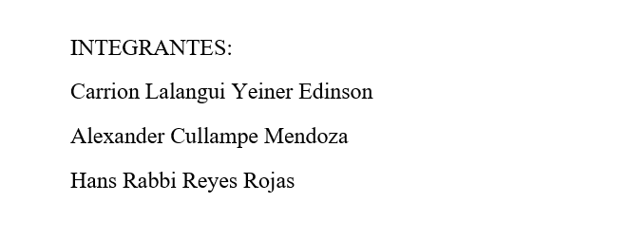
TABLA DE RETORNOS ESPERADOS (Millones de S/)
Inversión (M S/) | A: Desarrollo SW | B: Ciberseguridad | C: Inteligencia IA | D: Soporte TI
0 | 0 | 0 | 0 | 0 |  |  | Empresa: TechSolutions Perú S.A.C.
1 | 5 | 4 | 3 | 2 |  |  | Presupuesto total disponible: S/ 6 millones
2 | 9 | 7 | 7 | 5 |  |  | Unidades de negocio: (A) Desarrollo SW, (B) Ciberseguridad, (C) Inteligencia IA, (D) Soporte TI
3 | 12 | 9 | 10 | 7 |  |  | Inversiones en unidades de S/ 1 millón cada una
 |  |  |  |  |  |  | Máximo por unidad: S/ 3 millones | Mínimo: S/ 0 (no invertir)
 |  |  |  |  |  |  | Objetivo: MAXIMIZAR el retorno total sobre la inversión

ETAPA 1: Incorporar A: Desarrollo SW
f(i,s) → s = | 0 | 1 | 2 | 3 | 4 | 5 | 6
f(1, s) | 0 | 5 | 9 | 12 | 12 | 12 | 12
x*(1, s) | 0 | 1 | 2 | 3 | 3 | 3 | 3
s=1: x=0: 0+0=0 | x=1: 5+0=5
s=2: x=0: 0+0=0 | x=1: 5+0=5 | x=2: 9+0=9
s=3: x=0: 0+0=0 | x=1: 5+0=5 | x=2: 9+0=9 | x=3:12+0=12
s=4: x=0: 0+0=0 | x=1: 5+0=5 | x=2: 9+0=9 | x=3: 12+0=12
s=5: x=0: 0+0=0 | x=1: 5+0=5 | x=2: 9+0=9 | x=3: 12+0=12
s=6: x=0: 0+0=0 | x=1: 5+0=5 | x=2:9+0=9 | x=3: 12+0=12

ETAPA 2: Incorporar B: Ciberseguridad
f(i,s) → s = | 0 | 1 | 2 | 3 | 4 | 5 | 6
f(2, s) | 0 | 5 | 9 | 13 | 16 | 19 | 21
x*(2, s) | 0 | 0 | 0 | 1 | 1 | 2 | 3
s=1: x=0: 0+5=5 | x=1:4+0=4
s=2: x=0: 0+9=9 | x=1: 4+5=9 | x=2: 7+0=7
s=3: x=0: 0+12=12 | x=1: 4+9=13 | x=2: 7+5=12 | x=3: 9+0=9
s=4: x=0: 0+12=12 | x=1: 4+12=16 | x=2: 7+9=16 | x=3: 9+5=14
s=5: x=0:0+12=12 | x=1: 4+12=16 | x=2: 7+12=19 | x=3:9+9=18
s=6: x=0: 0+12=12 | x=1: 4+12=16 | x=2: 7+12=19 | x=3: 9+12=21

ETAPA 3: Incorporar C: Inteligencia IA
f(i,s) → s = | 0 | 1 | 2 | 3 | 4 | 5 | 6
f(3, s) | 0 | 5 | 9 | 13 | 16 | 20 | 23
x*(3, s) | 0 | 0 | 0 | 0 | 0 | 2 | 2
s=1: x=0: 0+5=5 | x=1: 3+0=3
s=2: x=0: 0+9=9 | x=1: 3+5=8 | x=2: 7+0=7
s=3: x=0: 0+13=13 | x=1: 3+9=12 | x=2: +5=12 | x=3: 10+0=10
s=4: x=0: 0+16=16 | x=1: 3+13=16 | x=7+9=16 | x=3: 10+5=15
s=5: x=0:0+19=19 | x=1:3+16=19 | x=2: 7+13=20 | x=3: 10+9=19
s=6: x=0: 0+21=21 | x=1: 3+19=22 | x=2:7+16=23 x=3: 10+13=23

ETAPA 4: Incorporar D: Soporte TI
f(i,s) → s = | 0 | 1 | 2 | 3 | 4 | 5 | 6
f(4, s) | 0 | 5 | 9 | 13 | 16 | 20 | 23
x*(4, s) | 0 | 0 | 0 | 0 | 0 | 0 | 0
s=1: x=0: 0+5=5 | x=1: 2+0=2
s=2: x=0: 0+9=9 | x=1: 2+5=7 | x=2: 5+0=5
s=3: x=0: 0+13=13 | x=1: 2+9=11 | x=2: 5+5=10 | x=3: 7+0=7
s=4: x=0: 0+16=16 | x=1: 2+13=15 | x=2: 5+9=14 | x=3: 7+5=12
s=5: x=0: 0+20=20 | x=1: 2+16=18 | x=2: 5+13=18 | x=3: 7+9=16
s=6: x=0: 0+23=23 | x=1: 2+20=22 | x=2: 5+16=21 | x=3: 7+13=20

ASIGNACIÓN ÓPTIMA FINAL
Unidad de Negocio | Inversión Asignada (M S/) | Retorno Esperado (M S/)
A: Desarrollo SW | 3 | 12
B: Ciberseguridad | 1 | 4
C: Inteligencia IA | 2 | 7
D: Soporte TI | 0 | 0
TOTAL | 6 | 23

CONCLUSIÓN: La asignación óptima genera un retorno máximo de 23 millones de S/ con un presupuesto de 6 millones de S/

ejercicio3
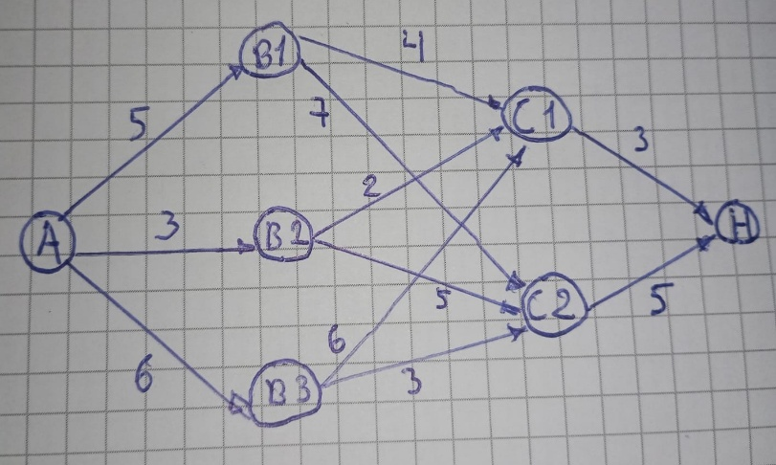
CASO_3
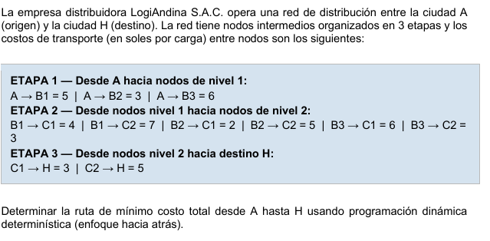

ETAPA 3
 | Nodo (s) | Destino(x) | f_3(s)
 | C1 | H | 3
 | C2 | H | 5

ETAPA 2
 | Para B1
 | Hacia C1: 4 + f*_3(C1) = 7
 | Hacia C2: 7 + f*_3(C2) = 12

 | Para B2
 | Hacia C1: 2 + f*_3(C1) = 5
 | Hacia C2: 5 + f*_3(C1) = 10

 | Para B3
 | Hacia C1: 6 + f*_3(C1) = 9
 | Hacia C2: 3 + f*_3(C1) = 8

 | NODO(s) | C1 | C2
 | B1 | 7 | 12
 | B2 | 5 | 10
 | B3 | 9 | 8

ETAPA 1
 | Hacia B1: 5 + f*_2(B1) = 12
 | Hacia B2: 3 + f*_2(B2) = 8
 | Hacia B3: 6 + f*_2(B1) = 14

 | NODO(s) | B1 | B2 | B3 | f*_1(s)
 | A | 12 | 8 | 14 | 8

 |  | RUTA CON EL COSTO MINIMO ES A->B2->C1->H
 |  | Con un valor de 8

ejercicio4
CASO 4
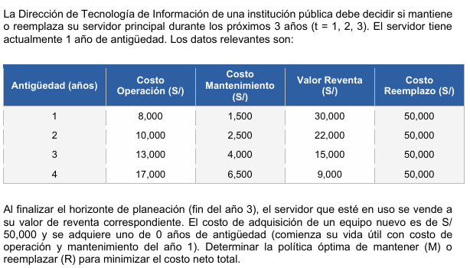

DATOS POR ANTIGÜEDAD (x)

 | Antigüedad (x) | Op. + Mant (c) | Reventa(V) | Reemplazo (P)
 | 1 año | 9500 | 30000 | 50000
 | 2 años | 12500 | 22000 | 50000
 | 3 años | 17000 | 15000 | 50000
 | 4 años | 23500 | 9000 | 50000

Etapa 3 (Fin del año 3)
 | Al final el servidor se vende. Entonces el valor es -V(x)
Etapa 2 (Año 3)
 | Si tiene 3 años
 | M: 17000 - 9000 = 8000
 | R: 50000 - 30000 + 9500 - 22000 = 7500 ->f_2(3)
 | Si tiene 1 año:
 | M: 12500 - 15000 = -2500 -> f_2(2)
Etapa 1 (Año 2)
 | Si tiene 2 años
 | M: 12500 + f_2(3) = 20000
 | R: 50000 - 22000 + 9500 + f_2(2) = 35000
Etapa 0 (Año 1)
 | El servidor tiene 1 año

 | Mantener (M) = 2 años de uso + Etapa 1 con 2 años
 | M = 12500 + 20000 = 32500

 | Reemplazar (R) = (1 año de uso(50000 -30000)+9500 = 29500) + Etapa 1 con un año = 38000

 | La decision es que el Año1: Mantener(Termina con 2 años). Año 2: Mantener(Termina con 3 años). Año 3: Reemplazar(vender el de 3 años

